Instrucciones
TECNOLOGÍA DE LA INFORMACIÓN
HOJA DE INSTRUCCIONES DE PASE
1. Instrucciones Generales:

 | Duración estimada del pase(min)* | 46min
 | Analista de Soporte* | Miguel Ortiz Huamani
 | Número de contacto* | 987726314
 | Usuario de Validacion PostPase* | Jairo Revilla
 | Número de contacto* | 943014243
 | Autor | Jairo Revilla

2. Dependencias de las OCs asociadas:

 | Secuencia de pase | SR* | Tipo | Comentarios
 | 1 | SRT_2021-00993 | Principal

3. Instrucciones para backup previo al pase:
 | N° | Instrucción

4. Instrucciones Detalladas:
 | N° | Instrucción |  |  |  | Responsable | Duración(min)
 | 1 | Notificar a Monitoreo CPD: (Telef: 997534142) Monitoreo CPD validará que la OC se encuentre en estado "Aprobado" y corresponda a la fecha y hora "Fecha de inicio de la planificación" en la OC. |  |  |  | IBM-PRODUCCION RELEASE | 5
 | 2 | A. INSTALACION EN WEBSPHERE INTEGRATION BUS Antes de realizar el pase, coordinar con: Miguel Ortiz Huamani (Tech Leader), Jairo Revilla (Software Engineer) La instalación se tiene que realizar en el Broker. BROKER 1: s471vp37 -> 10.13.64.47 BROKER 2: s471vp38 -> 10.13.64.48 BROKER 3: s471vp39 -> 10.13.64.49 BROKER 4: s471vp40 -> 10.13.64.50 (*) Enviar los mensajes de confirmacion como evidencias del pase enviar a: -mortizhua@intercorp.com.pe -jrevillaro@intercorp.com.pe |  |  |  | IBM-PRODUCCION RELEASE | 5 | 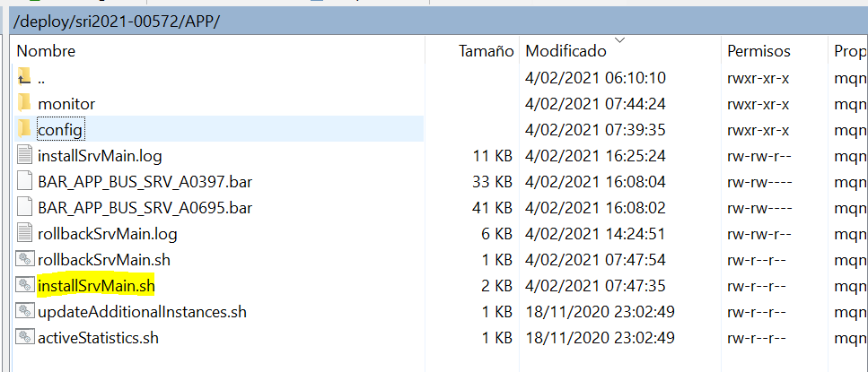
 | 3 | B. COPIADO DE ARCHIVOS DE PASE 1.1. Ingresar al servidor s471va1 (10.11.36.195) con el usuario root 1.2. Ingresar a la ruta /apps/bus/ib/sh 1.3. Ejecutar el comando sh copyFiles_App.sh srt2021-00993 Pedira 1 parametro: ambiente: P Creará carpeta de trabajo en ambiente superior Copiará los archivos a la carpeta de trabajo 1.4. Ejecutar el comando sh copyFiles_Bpi.sh srt2021-00993 Pedira 1 parametro: ambiente: P Creará carpeta de trabajo en ambiente superior Copiará los archivos a la carpeta de trabajo Servidor destino: 10.13.64.47, 10.13.64.48, 10.13.64.49, 10.13.64.50 Al ejecutarse se solicitará los siguientes datos: - clave root del servidor 10.13.64.47 - clave root del servidor 10.13.64.48 - clave root del servidor 10.13.64.49 - clave root del servidor 10.13.64.50 * Se recomienda copiar las claves en un txt para copiar y pegar cada vez que el shell las solicite. * Si se coloca mal la contraseña, no hay 2da oportunidad, se perderá la conexión. Pueden cancelar el proceso con CTRL+C y volver a ejecutar el shell. * Para cualquier consulta por favor contactarse con el analista responsable |  |  |  | IBM-PRODUCCION RELEASE | 5 | 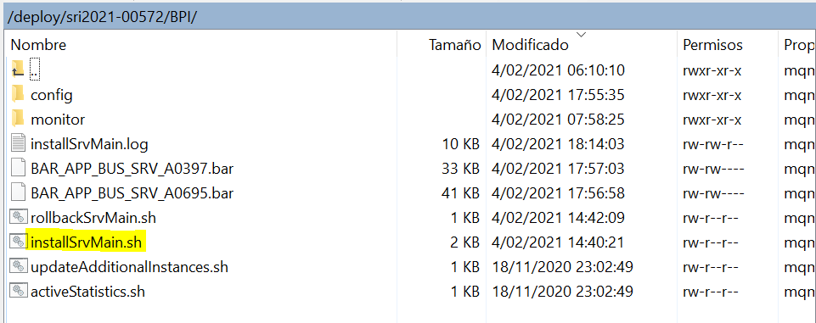 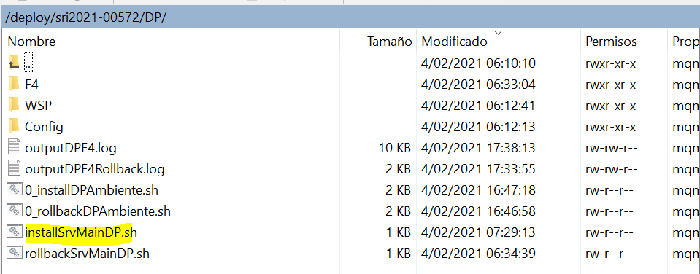
 | 3 | C. DESPLIEGUE EN (BROKER1 - 10.13.64.47) Ingresar al Broker, con el usuario "root". Ejecuta los siguientes comandos. Comando 1: su - mqm Comando 2: cd /deploy/srt2021-00993/APP Comando 3: sh installSrvMain.sh > installSrvMainBusAPP1.log |  |  |  | IBM-PRODUCCION RELEASE | 2
 | 4 | D. Validación del LT del pase Ingresar al Broker1, y enviar los logs del paso anterior, al responsable del Pase. |  |  |  | IBM-PRODUCCION RELEASE | 2
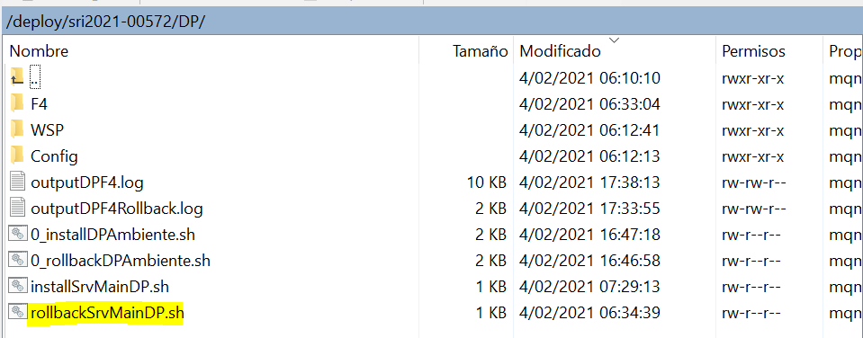
 | 5 | E. DESPLIEGUE EN (BROKER2 - 10.13.64.48) Ingresar al Broker, con el usuario "root". Ejecuta los siguientes comandos. Comando 1: su - mqm Comando 2: cd /deploy/srt2021-00993/APP Comando 3: sh installSrvMain.sh > installSrvMainBusAPP2.log |  |  |  | IBM-PRODUCCION RELEASE | 2
 | 6 | F. Validación del LT del pase Ingresar al Broker2, y enviar los logs del paso anterior, al responsable del Pase. |  |  |  | IBM-PRODUCCION RELEASE | 2
 | 7 | G. DESPLIEGUE EN (BROKER3 - 10.13.64.49) Ingresar al Broker, con el usuario "root". Ejecuta los siguientes comandos. Comando 1: su - mqm Comando 2: cd /deploy/srt2021-00993/BPI Comando 3: sh installSrvMain.sh > installSrvMainBusBPI1.log |  |  |  | IBM-PRODUCCION RELEASE | 2
 | 8 | H. Validación del LT del pase Ingresar al Broker3, y enviar los logs del paso anterior, al responsable del Pase. |  |  |  | IBM-PRODUCCION RELEASE | 2
 | 9 | I. DESPLIEGUE EN (BROKER4 - 10.13.64.50) Ingresar al Broker, con el usuario "root". Ejecuta los siguientes comandos. Comando 1: su - mqm Comando 2: cd /deploy/srt2021-00993/BPI Comando 3: sh installSrvMain.sh > installSrvMainBusBPI2.log |  |  |  | IBM-PRODUCCION RELEASE | 2
 | 10 | J. Validación del LT del pase Ingresar al Broker4, y enviar los logs del paso anterior, al responsable del Pase. |  |  |  | IBM-PRODUCCION RELEASE | 2
 | 11 | K. INSTALACIÓN DE COMPONENTES Y SERVICIOS EN DATAPOWER Ingresar al Broker 1 de UAT (10.11.36.195), con el usuario "root". Ejecuta los siguientes comandos. Comando 1: su - mqm Comando 2: cd /deploy/srt2021-00993/DP Comando 3: sh installSrvMainDP.sh Pedira 1 parametro: Ambiente: P Nota: Cuando el script solicite el ambiente se debe de ingresar la letra P = PRD. A continuación, ingrese el Password del usuario release del Datapower de PRD. * Si se coloca mal la contraseña, no hay 2da oportunidad, se perderá la conexión. Pueden cancelar el proceso con CTRL+C y volver a ejecutar el shell installSrvMainDP.sh. * Para cualquier consulta por favor contactarse con el analista responsable |  |  |  | IBM-PRODUCCION RELEASE | 5
 | 13 | L. INSTALACIÓN EN API CONNECT a. Descargar el documento "PI_Manual_Instalacion_PRD_API_CONNECT_v1.0.docx" del Clear Case a la ruta "C:\" de su maquina local u otra ruta. b. Ejecutar todas las instrucciones indicadas en el manual. |  |  |  | IBM-PRODUCCION RELEASE | 5
 | 12 | Notificar a Monitoreo CPD al finalizar el trabajo : (Telef: 997534142) Notificar por correo al usuario solicitante la implementación de la OC (utilizar formato establecido). Colocar OC en estado Implementado, adjuntar evidencias y colocar código de cierre. |  |  |  | IBM-PRODUCCION RELEASE | 5

 | 5. Soporte requerido para la implementación
 | N° | Nombre* | Rol | Area | Celular*
 | 1 | Miguel Ortiz Huamani | Tech Leader | Productos | 987726314
 | 2 | Jairo Revilla | Software Engineer | Productos | 943014243
 | 3
 | 4

Rollback
TECNOLOGÍA DE LA INFORMACIÓN
INSTRUCCIONES DE ROLLBACK

1. Instrucciones de Rollback:
 | *Duracion del Rollback(min): | 18min

 | Nro | *Instrucción |  |  |  | *Responsable | *Duración (min)
 | 1 | A. BROKER 1 - 10.13.64.47 Ingresar al Broker, con el usuario “root”. Ejecutar los siguientes comandos. Comando 1: su - mqm Comando 2: cd /deploy/srt2021-00993/APP Comando 3: sh rollbackSrvMain.sh > rollbackSrvMainAPP1.log |  |  |  | IBM-PRODUCCION RELEASE | 2
 | 2 | B. BROKER 2 - 10.13.64.48 Ingresar al Broker, con el usuario “root”. Ejecutar los siguientes comandos. Comando 1: su - mqm Comando 2: cd /deploy/srt2021-00993/APP Comando 3: sh rollbackSrvMain.sh > rollbackSrvMainAPP2.log |  |  |  | IBM-PRODUCCION RELEASE | 2 | 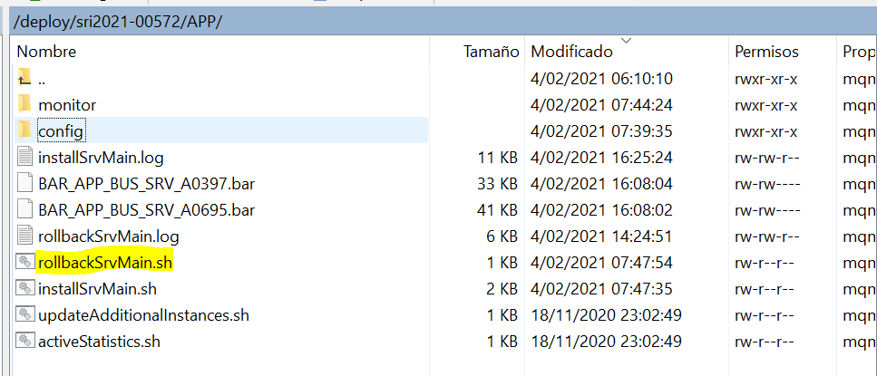
 | 3 | C. BROKER 3 - 10.13.64.49 Ingresar al Broker, con el usuario “root”. Ejecutar los siguientes comandos. Comando 1: su - mqm Comando 2: cd /deploy/srt2021-00993/BPI Comando 3: sh rollbackSrvMain.sh > rollbackSrvMainBPI1.log |  |  |  | IBM-PRODUCCION RELEASE | 2
 | 4 | D. BROKER 4 - 10.13.64.50 Ingresar al Broker, con el usuario “root”. Ejecutar los siguientes comandos. Comando 1: su - mqm Comando 2: cd /deploy/srt2021-00993/BPI Comando 3: sh rollbackSrvMain.sh > rollbackSrvMainBPI2.log |  |  |  | IBM-PRODUCCION RELEASE | 2 | 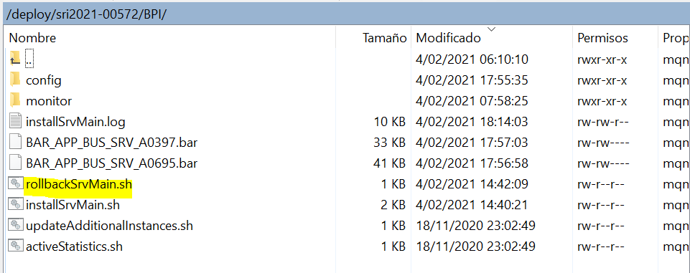
 | 5 | E. DATAPOWER Ingresar al Broker 1 de UAT (10.11.36.195), con el usuario “root”. Ejecutar los siguientes comandos. Comando 1: su - mqm Comando 2: cd /deploy/srt2021-00993/DP Comando 3: sh rollbackSrvMainDP.sh Nota: Cuando el script solicite el ambiente se debe de ingresar la letra P = PRD. A continuación, ingrese el Password del usuario release del Datapower de PRD. |  |  |  | IBM-PRODUCCION RELEASE | 5
 | 6 | F. DESINSTALACIÓN EN API CONNECT a. Descargar el documento "PI_Manual_Rollback_PRD_API_CONNECT_v1.0.docx" del Clear Case a la ruta "C:\" de su maquina local u otra ruta. b. Ejecutar todas las instrucciones indicadas en el manual. |  |  |  | IBM-PRODUCCION RELEASE | 5

2. Soporte requerido para la ejecución de Rollback

 | N° | *Nombre | Rol | Area | *Celular
 | 1 | Miguel Ortiz Huamani | Tech Leader | Productos | 987726314
 | 2 | Jairo Revilla | Software Engineer | Productos | 943014243
 | 3
 | 4

